關聯圖
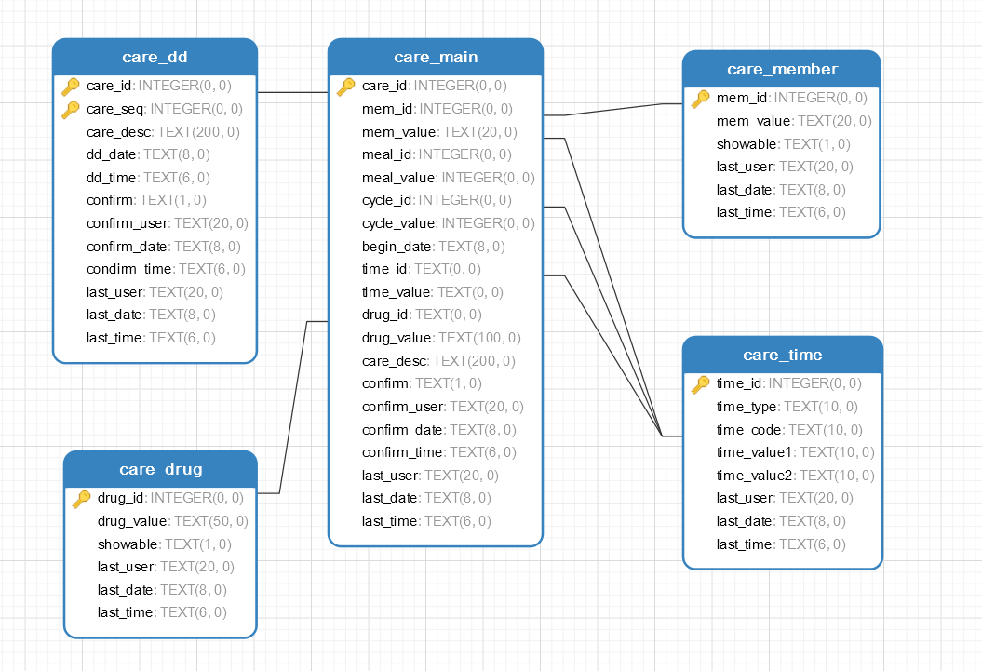

提醒主檔
 | TABLE_NAME | care_main | DingDong主檔
SEQ | ENG_NAME | CHT_NAME | DATA_TYPE | NULL? | COMMENT
1 | care_id | 提醒編號 | INTEGER | N | PK
2 | mem_id | 對象編號 | INTEGER |  | 對應care_member.mem_id
3 | mem_value | 對象描述 | TEXT |  | 對應care_member.mem_name
4 | meal_id | 飯前飯後代碼 | INTEGER |  | 對應care_time.time_id
5 | meal_value | 飯前飯後描述 | INTEGER |  | 對應care_time.time_value1+2
6 | cycle_id | 周期代碼 | INTEGER |  | 對應care_time.time_id
7 | cycle_value | 周期描述 | INTEGER |  | 對應care_time.time_value1+2
8 | begin_date | 開始日期 | TEXT |  | YYYYMMDD
9 | time_id | 時間代碼 | TEXT |  | 對應care_time.time_id
10 | time_value | 時間描述 | TEXT |  | 對應care_time.time_value1+2
11 | drug_id | 項目(藥品...)代碼 | TEXT |  | 對應care_drug.drug_id
12 | drug_value | 項目(藥品...)描述 | TEXT |  | 對應care_drug.drug_name
13 | care_desc | 提醒內容 | TEXT
14 | confirm | 是否確認 | TEXT |  | Y已確認 非Y未確認
15 | confirm_user | 確認人員 | TEXT
16 | confirm_date | 確認日期 | TEXT |  | YYYYMMDD
17 | confirm_time | 確認時間 | TEXT |  | HH24MMSS
18 | last_user | 修改人員 | TEXT
19 | last_date | 修改日期 | TEXT |  | YYYYMMDD
20 | last_time | 修改時間 | TEXT |  | HH24MMSS

PK

